Introduction
Data modeling
Projekt: Kanarek Herceński

Section
1 | External Data Model (Problem Analysis)
2 | TOP-DOWN Model (logical->relational) |  |  |  |  |  |  | `
3 | BOTTOM_UP Model (textbook normalization)
4 | BOTTOM_UP Model (cookbook normalization)
5 | ORM Data Model (FCO-IM)

 | 2020.11.25 |  | By: Rafał Kowalski

 | UWAGA: Nazwy wszystkich encji i relacji w modelu trzeba prefiksować własnymi inicjałami. Przykład: w projekcie studenta Ponury Bazyl encja biznesowa STUDENT powinna przybrać nazwę: BPSTUDENT a odpowiadająca jej relacja: BPSTUDENCI

Przykładowa karta oceny kolekcji wystawionej na konkurs PFO (Dane zaczerpnięte z Internetu).

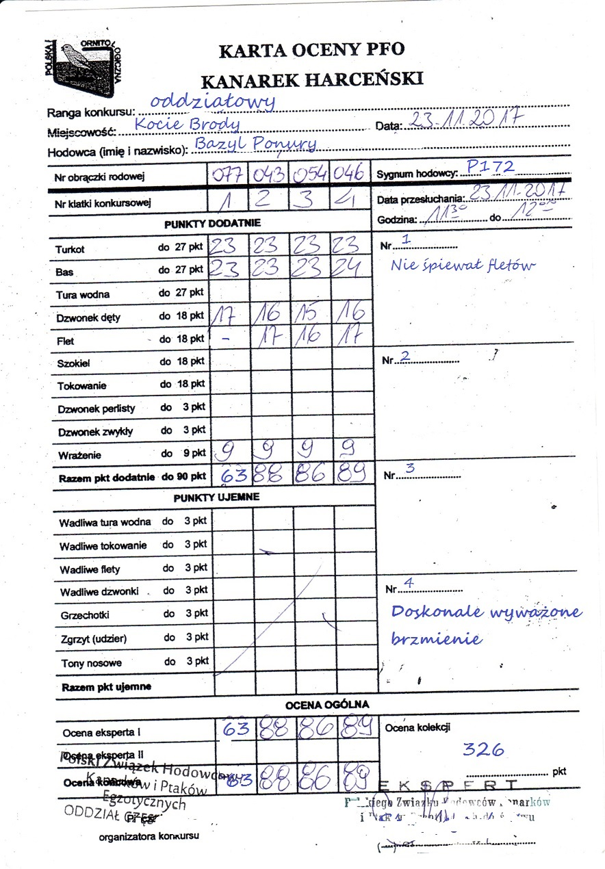

 | Sygnum Hodowcy (CIH)
 |  | Składajace sie z czterech znaków oznaczenie literowo-cyfrowe, utworzone z pierwszej, wielkiej litery nazwiska hodowcy oraz trzech cyfr, od 001 do 999, wynikających z kolejności wpisu do „Rejestru cech identyfikacyjnych hodowców zrzeszonych w Polskiej Federacji Ornitologicznej” (np. hodowca: Jan Kowalski: K002).

 | Nr obrączki rodowej
 |  |  | Poszczególne pola zawierają:
 |  |  | 1. Znak Polskiej Federacji Ornitologicznej
 |  |  | 2. Rok hodowlany
 |  |  | 3. Cecha identyfikacyjna hodowcy
 |  |  | 4. Cyfrowe oznaczenie wewnętrznej średnicy obrączki
 |  |  | 5. Kolejny numer obrączki danego hodowcy

 | Punktacja
 |  | Ptak może uzyskać maksymalnie 90 punktów. Wyższa ocena nie jest dopuszczalna. W przypadku gdy ptak otrzymał więcej niż 90 punktów, odejmowane są punkty za wrażenie ogólne, a jeżeli to konieczne, za dzwonek perlisty lub/oraz za dzwonek zwykły, tak aby pozostało 90 punktów.
 | Skala ocen śpiewu wg COM
 |  | 1) turkot dęty 27
 |  | 2) turkot basowy 27
 |  | 3) turkot wodny 27
 |  | 4) dzwonek dęty 18
 |  | 5) flet 18
 |  | 6) szokiel 18
 |  | 7) toki 18
 |  | 8) dzwonki 9
 |  | 9) ogólne wrażenie 9

Dwie przykładowe kolekcje, wystawione na jeden konkurs, przedstawione w postaci diagramu tabel (Po dydaktycznym uproszczeniu zadania)

data | miejscowość | ranga konkursu | hodowca | sygnum Hodowcy | data Przesłuchania | godzina Przesłuchania Od | godzina Przesłuchania Do | ocena Kolekcji | nr Klatki Konkursowej | nr Obrączki Rodowej (numeracja hodowcy) | Uwagi | razem Punkty Dodatnie | razem Punkty Ujemne | ocena ogólna | nazwa Cechy Spiewu (wg COM) | maksymalna liczba punktów | waga punktu (do sumy oceny) | liczba Przyznanych Punktów
2017-11-23 | Kocie Brody | oddziałowy | Bazyl Ponury | P172 | 2017-11-23 | 11:30:00 | 12:00:00 | 326 | 1 | 077 | Nie śpiewał fletów | 63 | 0 | 63 | Turkot Bas Tura wodna Dzwonek dęty Flet wrażenie . . . Wadliwa tura wodna Grzechotki . . . | 27 27 27 18 18 9 . . . 3 3 . . . | dodatnie dodatnie dodatnie dodatnie dodatnie dodatnie . . . ujemne ujemne . . . | 23 23 17 9 . . . . . .
 |  |  |  |  |  |  |  |  | 2 | 043 |  | 88 | 0 | 88 | Turkot Bas Tura wodna Dzwonek dęty Flet wrażenie . . . Wadliwa tura wodna Grzechotki . . . | 27 27 27 18 18 9 . . . 3 3 . . . | dodatnie dodatnie dodatnie dodatnie dodatnie dodatnie . . . ujemne ujemne . . . | 23 23 16 17 9 . . . . . .
 |  |  |  |  |  |  |  |  | 3 | 054 |  | 86 | 0 | 86 | Turkot Bas Tura wodna Dzwonek dęty Flet wrażenie . . . Wadliwa tura wodna Grzechotki . . . | 27 27 27 18 18 9 . . . 3 3 . . . | dodatnie dodatnie dodatnie dodatnie dodatnie dodatnie . . . ujemne ujemne . . . | 23 23 15 16 9 . . . . . .
 |  |  |  |  |  |  |  |  | 4 | 046 | Doskonale wyważone brzmienie. | 89 | 0 | 89 | Turkot Bas Tura wodna Dzwonek dęty Flet wrażenie . . . Wadliwa tura wodna Grzechotki . . . | 27 27 27 18 18 9 . . . 3 3 . . . | dodatnie dodatnie dodatnie dodatnie dodatnie dodatnie . . . ujemne ujemne . . . | 23 24 16 17 9 . . . . . .
 |  |  | Stanisław kudłaty | K231 | 2017-11-23 | 9:00:00 | 10:00:00 | 247 | 1 | 021 |  | 72 | 0 | 72 | Turkot Bas Tura wodna Dzwonek dęty Flet wrażenie . . . Wadliwa tura wodna Grzechotki . . . | 27 27 27 18 18 9 . . . 3 3 . . . | dodatnie dodatnie dodatnie dodatnie dodatnie dodatnie . . . ujemne ujemne . . . | 23 23 17 9 . . . . . .
 |  |  |  |  |  |  |  |  | 2 | 100 | Zdecydowanie donośny głos. | 82 | 0 | 82 | Turkot Bas Tura wodna Dzwonek dęty Flet wrażenie . . . Wadliwa tura wodna Grzechotki . . . | 27 27 27 18 18 9 . . . 3 3 . . . | dodatnie dodatnie dodatnie dodatnie dodatnie dodatnie . . . ujemne ujemne . . . | 23 23 16 17 9 . . . . . .
 |  |  |  |  |  |  |  |  | 3 | 103 | Śpiewa leniwie | 48 | 3 | 45 | Turkot Bas Tura wodna Dzwonek dęty Flet wrażenie . . . Wadliwa tura wodna Grzechotki . . . | 27 27 27 18 18 9 . . . 3 3 . . . | dodatnie dodatnie dodatnie dodatnie dodatnie dodatnie . . . ujemne ujemne . . . | 23 23 15 16 9 . . . 3 . . .
 |  |  |  |  |  |  |  |  | 4 | 030 | Brzmienie bez widma środkowego | 51 | 3 | 48 | Turkot Bas Tura wodna Dzwonek dęty Flet wrażenie . . . Wadliwa tura wodna Grzechotki . . . | 27 27 27 18 18 9 . . . 3 3 . . . | dodatnie dodatnie dodatnie dodatnie dodatnie dodatnie . . . ujemne ujemne . . . | 23 24 16 17 9 . . . 2 1 . . .

 | Data Dictionary
 | Business Name | Domain | Column Name | Column Type | Examples | Business Description
 | data
 | miejscowość
 | ranga konkursu
 | hodowca
 | sygnum Hodowcy
 | data Przesłuchania
 | godzina Przesłuchania Od
 | godzina Przesłuchania Do
 | ocena Kolekcji
 | nr Klatki Konkursowej
 | nr Obrączki Rodowej
 | Uwagi
 | razem Punkty Dodatnie
 | razem Punkty Ujemne
 | ocena ogólna
 | nazwa Cechy Spiewu (wg COM)
 | maksymalna liczba punktów
 | waga punktu (do sumy oceny)
 | liczba Przyznanych Punktów

 | Problem biznesowy dotyczy przetwarzania danych na konkursach spiewu kanarków herceńskich, organizowanych przez PFO.
 | BR1 | Do każdego konkursu, hodowca może wystawić tylko jedną kolekcję czterech różnych ptaków. Oczywiście, w różnych konkursach, w klatkach kolekcji mogą być umieszczone inne ptaki.
 | BR2 | Każdy ptak otrzymuje indywidualne punkty dodatnie i ujemne w ramach ocenianych cech śpiewu. Punkty dodatnie są sumowane i wyświetlane w polu "Razem punkty dodatnie". Punkty ujemne są sumowane i wyświetlane w polu "Razem punkty ujemne".
 | BR3 | Listy ocenianych cech śpiewu nie mogą stanowić stałych elementów struktury informacji, bowiem mogą być zmieniane przez Polski Związek Hodowców Kanarków w miarę upływu czasu (pomiędzy kolejnymi konkursami).
 | BR4 | Oceny ekspertów dotyczące cech śpiewu są, tak na prawdę, przypisane do numerów klatek konkursowych a nie do identyfikatorów kanarków. Na jakość śpiewu każdego ptaka wpływa bowiem współpraca całej kolekcji.
 | BR5 | W polu "Ocena kolekcji" znajduje się wartość równa sumie pól "ocena ogólna" wszystkich klatek z kolekcji.
 | BR6 | W kolumnie "nr Obrączki Rodowej (numeracja hodowcy)" znajduje się kolejny numer obrączki, nadawany indywidualne przez hodowcę swoim ptakom. Wartość ta odpowiada fragmentowi całego napisu wytłaczanego na obrączce ptaszka.
 | BR7 | Można śmiało przyjąc założenie, że konkurs jest identyfikowany przez: datę, nazwę miejscowości i rangę. Jednego dnia, w jednej miejscowości, może się jednak odbyć kilka konkursów różnej rangi.

ERD_Normalization
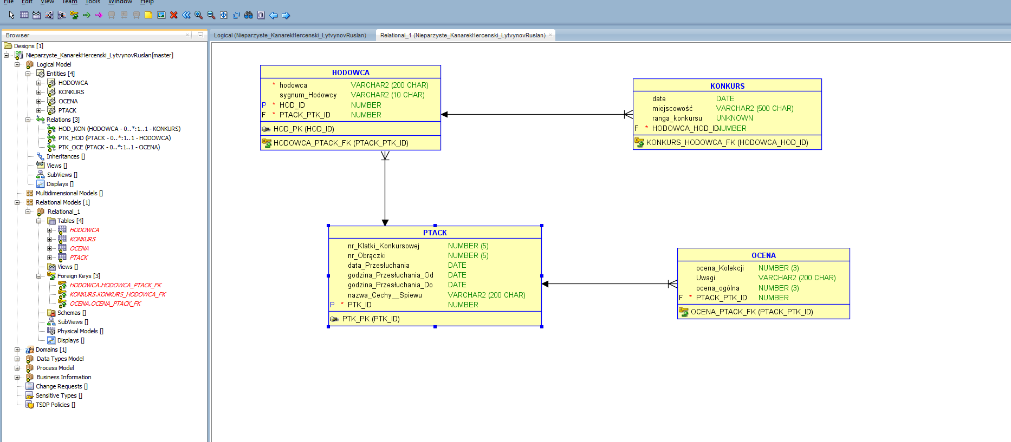
 | Data modeling
 | Projekt: Kanarek Herceński

 | Section
 | 1 | External Data Model (Problem Analysis)
 | 2 | TOP-DOWN Model (logical->relational) |  |  |  |  |  |  | `
 | 3 | BOTTOM_UP Model (textbook normalization)
 | 4 | BOTTOM_UP Model (cookbook normalization)
 | 5 | ORM Data Model (FCO-IM)

 |  | 2020.11.25 |  | By: Rafał Kowalski

 |  | UWAGA: Nazwy wszystkich encji i relacji w modelu trzeba prefiksować własnymi inicjałami. Przykład: w projekcie studenta Ponury Bazyl encja biznesowa STUDENT powinna przybrać nazwę: BPSTUDENT a odpowiadająca jej relacja: BPSTUDENCI

 | Dwie przykładowe kolekcje, wystawione na jeden konkurs, przedstawione w postaci diagramu tabel (Po dydaktycznym uproszczeniu zadania)

 | data | miejscowość | ranga konkursu | hodowca | sygnum Hodowcy | data Przesłuchania | godzina Przesłuchania Od | godzina Przesłuchania Do | ocena Kolekcji | nr Klatki Konkursowej | nr Obrączki Rodowej (numeracja hodowcy) | Uwagi | razem Punkty Dodatnie | razem Punkty Ujemne | ocena ogólna | nazwa Cechy Spiewu (wg COM) | maksymalna liczba punktów | waga punktu (do sumy oceny) | liczba Przyznanych Punktów
 | 2017-11-23 | Kocie Brody | oddziałowy | Bazyl Ponury | P172 | 2017-11-23 | 11:30:00 | 12:00:00 | 326 | 1 | 077 | Nie śpiewał fletów | 63 | 0 | 63 | Turkot Bas Tura wodna Dzwonek dęty Flet wrażenie . . . Wadliwa tura wodna Grzechotki . . . | 27 27 27 18 18 9 . . . 3 3 . . . | dodatnie dodatnie dodatnie dodatnie dodatnie dodatnie . . . ujemne ujemne . . . | 23 23 17 9 . . . . . .
 |  |  |  |  |  |  |  |  |  | 2 | 043 |  | 88 | 0 | 88 | Turkot Bas Tura wodna Dzwonek dęty Flet wrażenie . . . Wadliwa tura wodna Grzechotki . . . | 27 27 27 18 18 9 . . . 3 3 . . . | dodatnie dodatnie dodatnie dodatnie dodatnie dodatnie . . . ujemne ujemne . . . | 23 23 16 17 9 . . . . . .
 |  |  |  |  |  |  |  |  |  | 3 | 054 |  | 86 | 0 | 86 | Turkot Bas Tura wodna Dzwonek dęty Flet wrażenie . . . Wadliwa tura wodna Grzechotki . . . | 27 27 27 18 18 9 . . . 3 3 . . . | dodatnie dodatnie dodatnie dodatnie dodatnie dodatnie . . . ujemne ujemne . . . | 23 23 15 16 9 . . . . . .
 |  |  |  |  |  |  |  |  |  | 4 | 046 | Doskonale wyważone brzmienie. | 89 | 0 | 89 | Turkot Bas Tura wodna Dzwonek dęty Flet wrażenie . . . Wadliwa tura wodna Grzechotki . . . | 27 27 27 18 18 9 . . . 3 3 . . . | dodatnie dodatnie dodatnie dodatnie dodatnie dodatnie . . . ujemne ujemne . . . | 23 24 16 17 9 . . . . . .
 |  |  |  | Stanisław kudłaty | K231 | 2017-11-23 | 9:00:00 | 10:00:00 | 247 | 1 | 021 |  | 72 | 0 | 72 | Turkot Bas Tura wodna Dzwonek dęty Flet wrażenie . . . Wadliwa tura wodna Grzechotki . . . | 27 27 27 18 18 9 . . . 3 3 . . . | dodatnie dodatnie dodatnie dodatnie dodatnie dodatnie . . . ujemne ujemne . . . | 23 23 17 9 . . . . . .
 |  |  |  |  |  |  |  |  |  | 2 | 100 | Zdecydowanie donośny głos. | 82 | 0 | 82 | Turkot Bas Tura wodna Dzwonek dęty Flet wrażenie . . . Wadliwa tura wodna Grzechotki . . . | 27 27 27 18 18 9 . . . 3 3 . . . | dodatnie dodatnie dodatnie dodatnie dodatnie dodatnie . . . ujemne ujemne . . . | 23 23 16 17 9 . . . . . .
 |  |  |  |  |  |  |  |  |  | 3 | 103 | Śpiewa leniwie | 48 | 3 | 45 | Turkot Bas Tura wodna Dzwonek dęty Flet wrażenie . . . Wadliwa tura wodna Grzechotki . . . | 27 27 27 18 18 9 . . . 3 3 . . . | dodatnie dodatnie dodatnie dodatnie dodatnie dodatnie . . . ujemne ujemne . . . | 23 23 15 16 9 . . . 3 . . .
 |  |  |  |  |  |  |  |  |  | 4 | 030 | Brzmienie bez widma środkowego | 51 | 3 | 48 | Turkot Bas Tura wodna Dzwonek dęty Flet wrażenie . . . Wadliwa tura wodna Grzechotki . . . | 27 27 27 18 18 9 . . . 3 3 . . . | dodatnie dodatnie dodatnie dodatnie dodatnie dodatnie . . . ujemne ujemne . . . | 23 24 16 17 9 . . . 2 1 . . .

 |  | Data Dictionary
 |  | Business Name | Domain | Column Name |  |  | Column Type | Examples | Business Description
 |  | data | data | data |  |  | DATE
 |  | miejscowość | text | miejscowosc |  |  | VARCHAR(500)
 |  | ranga konkursu | text | rangaKonkursu |  |  | VARCHAR(10)
 |  | hodowca | text | imieNazwiskohodowcy |  |  | VARCHAR(200)
 |  | sygnum Hodowcy | text | sygnumHodowcy |  |  | VARCHAR(10)
 |  | data Przesłuchania | data | dataPrzesłuchania |  |  | DATE
 |  | godzina Przesłuchania Od | godzina | godzinaPrzesłuchaniaOd |  |  | TIME
 |  | godzina Przesłuchania Do | godzina | godzinaPrzesłuchaniaDo |  |  | TIME
 |  | ocena Kolekcji | liczba | ocenaKolekcji |  |  | NUMERIC(5)
 |  | nr Klatki Konkursowej | liczba | nrKlatkiKonkursowej |  |  | NUMERIC(5)
 |  | nr Obrączki Rodowej | liczba | nrObrączkiRodowej |  |  | NUMERIC(5) |  | UWAGA początek może być od 0
 |  | Uwagi | text | Uwagi |  |  | VARCHAR(200)
 |  | razem Punkty Dodatnie | liczba | razemPunktyDodatnie |  |  | NUMERIC(3)
 |  | razem Punkty Ujemne | liczba | razemPunktyUjemne |  |  | NUMERIC(3)
 |  | ocena ogólna | liczba | ocenaOgólna |  |  | NUMERIC(3)
 |  | nazwa Cechy Spiewu (wg COM) | text | nazwaCechy SpiewuCOM |  |  | VARCHAR(200)
 |  | maksymalna liczba punktów | liczba | maksymalnaLiczbaPunktów |  |  | NUMERIC(3)
 |  | waga punktu (do sumy oceny) | text | wagaPunktuDoSumyOceny) |  |  | VARCHAR(10)
 |  | liczba Przyznanych Punktów | liczba | liczbaPrzyznanychPunktów |  |  | NUMERIC(3) |  | jeżeli klatka pusta to nie ma punktów

 |  | Problem biznesowy dotyczy przetwarzania danych na konkursach spiewu kanarków herceńskich, organizowanych przez PFO.
 |  | BR1 | Do każdego konkursu, hodowca może wystawić tylko jedną kolekcję czterech różnych ptaków. Oczywiście, w różnych konkursach, w klatkach kolekcji mogą być umieszczone inne ptaki.
 |  | BR2 | Każdy ptak otrzymuje indywidualne punkty dodatnie i ujemne w ramach ocenianych cech śpiewu. Punkty dodatnie są sumowane i wyświetlane w polu "Razem punkty dodatnie". Punkty ujemne są sumowane i wyświetlane w polu "Razem punkty ujemne".
 |  | BR3 | Listy ocenianych cech śpiewu nie mogą stanowić stałych elementów struktury informacji, bowiem mogą być zmieniane przez Polski Związek Hodowców Kanarków w miarę upływu czasu (pomiędzy kolejnymi konkursami).
 |  | BR4 | Oceny ekspertów dotyczące cech śpiewu są, tak na prawdę, przypisane do numerów klatek konkursowych a nie do identyfikatorów kanarków. Na jakość śpiewu każdego ptaka wpływa bowiem współpraca całej kolekcji.
 |  | BR5 | W polu "Ocena kolekcji" znajduje się wartość równa sumie pól "ocena ogólna" wszystkich klatek z kolekcji.
 |  | BR6 | W kolumnie "nr Obrączki Rodowej (numeracja hodowcy)" znajduje się kolejny numer obrączki, nadawany indywidualne przez hodowcę swoim ptakom. Wartość ta odpowiada fragmentowi całego napisu wytłaczanego na obrączce ptaszka.
 |  | BR7 | Można śmiało przyjąc założenie, że konkurs jest identyfikowany przez: datę, nazwę miejscowości i rangę. Jednego dnia, w jednej miejscowości, może się jednak odbyć kilka konkursów różnej rangi.

Reguły Biznesowe

 | BR1 | Do każdego konkursu, hodowca może wystawić tylko jedną kolekcję czterech różnych ptaków. Oczywiście, w różnych konkursach, w klatkach kolekcji mogą być umieszczone inne ptaki.
 | BR2 | Każdy ptak otrzymuje indywidualne punkty dodatnie i ujemne w ramach ocenianych cech śpiewu. Punkty dodatnie są sumowane i wyświetlane w polu "Razem punkty dodatnie". Punkty ujemne są sumowane i wyświetlane w polu "Razem punkty ujemne".
 | BR3 | Listy ocenianych cech śpiewu nie mogą stanowić stałych elementów struktury informacji, bowiem mogą być zmieniane przez Polski Związek Hodowców Kanarków w miarę upływu czasu (pomiędzy kolejnymi konkursami).
 | BR4 | Oceny ekspertów dotyczące cech śpiewu są, tak na prawdę, przypisane do numerów klatek konkursowych a nie do identyfikatorów kanarków. Na jakość śpiewu każdego ptaka wpływa bowiem współpraca całej kolekcji.
 | BR5 | W polu "Ocena kolekcji" znajduje się wartość równa sumie pól "ocena ogólna" wszystkich klatek z kolekcji.
 | BR6 | W kolumnie "nr Obrączki Rodowej (numeracja hodowcy)" znajduje się kolejny numer obrączki, nadawany indywidualne przez hodowcę swoim ptakom. Wartość ta odpowiada fragmentowi całego napisu wytłaczanego na obrączce ptaszka.
 | BR7 | Można śmiało przyjąc założenie, że konkurs jest identyfikowany przez: datę, nazwę miejscowości i rangę. Jednego dnia, w jednej miejscowości, może się jednak odbyć kilka konkursów różnej rangi.

 |  | Data Dictionary
 |  | Business Name | Domain | Column Name |  |  | Column Type | Examples | Business Description
 |  | data | data | data |  |  | DATE
 |  | miejscowość | text | miejscowosc |  |  | VARCHAR(500)
 |  | ranga konkursu | text | rangaKonkursu |  |  | VARCHAR(10)
 |  | hodowca | text | imieNazwiskohodowcy |  |  | VARCHAR(200)
 |  | sygnum Hodowcy | text | sygnumHodowcy |  |  | VARCHAR(10)
 |  | data Przesłuchania | data | dataPrzesłuchania |  |  | DATE
 |  | godzina Przesłuchania Od | godzina | godzinaPrzesłuchaniaOd |  |  | TIME
 |  | godzina Przesłuchania Do | godzina | godzinaPrzesłuchaniaDo |  |  | TIME
 |  | ocena Kolekcji | liczba | ocenaKolekcji |  |  | NUMERIC(5)
 |  | nr Klatki Konkursowej | liczba | nrKlatkiKonkursowej |  |  | NUMERIC(5)
 |  | nr Obrączki Rodowej | liczba | nrObrączkiRodowej |  |  | NUMERIC(5) |  | UWAGA początek może być od 0
 |  | Uwagi | text | Uwagi |  |  | VARCHAR(200)
 |  | razem Punkty Dodatnie | liczba | razemPunktyDodatnie |  |  | NUMERIC(3)
 |  | razem Punkty Ujemne | liczba | razemPunktyUjemne |  |  | NUMERIC(3)
 |  | ocena ogólna | liczba | ocenaOgólna |  |  | NUMERIC(3)
 |  | nazwa Cechy Spiewu (wg COM) | text | nazwaCechy SpiewuCOM |  |  | VARCHAR(200)
 |  | maksymalna liczba punktów | liczba | maksymalnaLiczbaPunktów |  |  | NUMERIC(3)
 |  | waga punktu (do sumy oceny) | text | wagaPunktuDoSumyOceny) |  |  | VARCHAR(10)
 |  | liczba Przyznanych Punktów | liczba | liczbaPrzyznanychPunktów |  |  | NUMERIC(3)
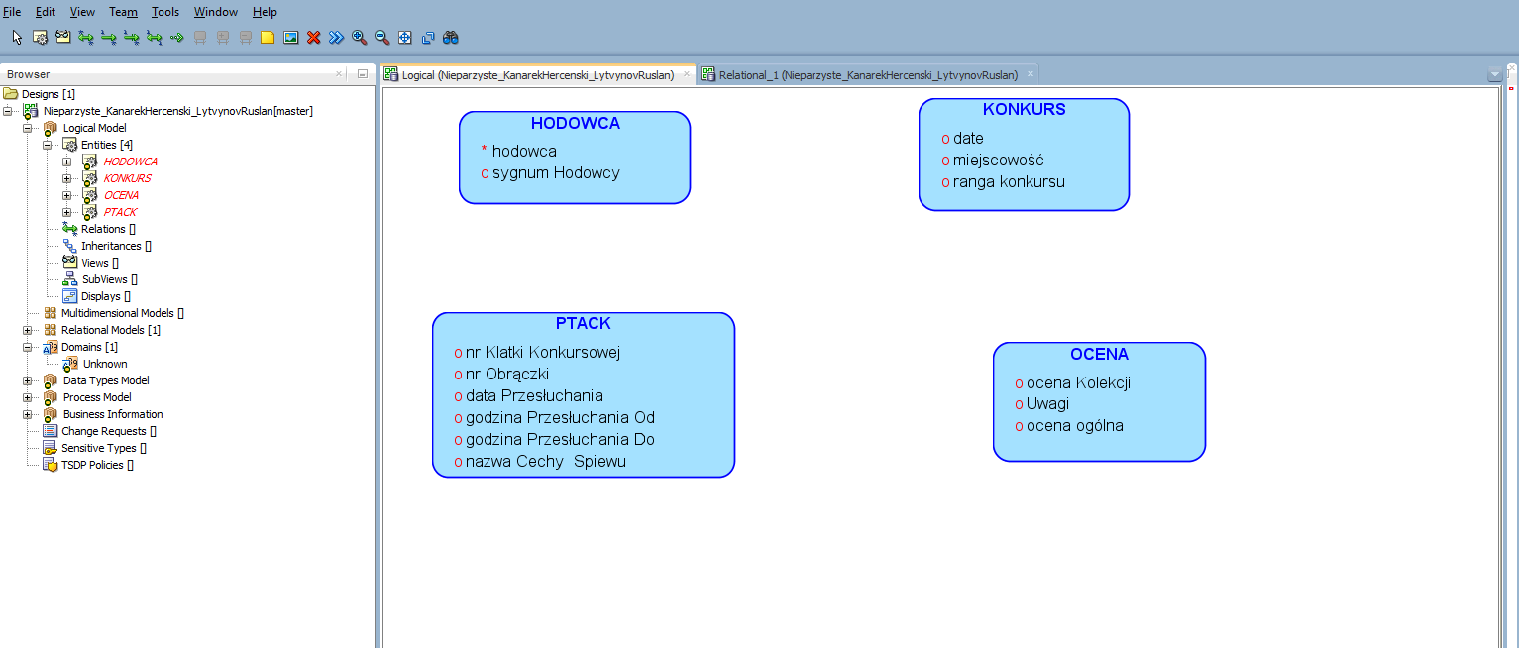
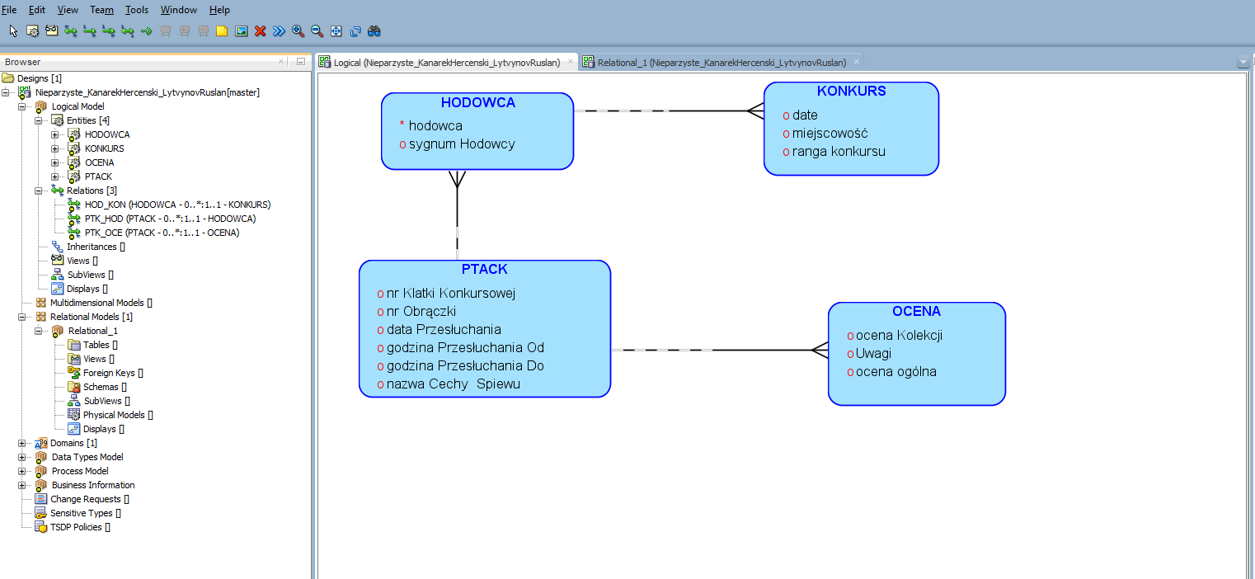
 |  | KONKURS |  | HODOWCA |  | PTACK |  | OCENA
 |  | data |  | hodowca |  | data Przesłuchania |  | ocena Kolekcji
 |  | miejscowość |  | sygnum Hodowcy |  | godzina Przesłuchania Od |  | Uwagi
 |  | ranga konkursu |  |  |  | godzina Przesłuchania Do |  | ocena ogólna
 |  |  |  |  |  | nr Obrączki Rodowej
 |  |  |  |  |  | nr Klatki Konkursowej
 |  |  |  |  |  | nazwa Cechy Spiewu

Relation Model

